システム構成（概要図）
＜一般的なstruts2による構成＞

＜今回適用した構成＞
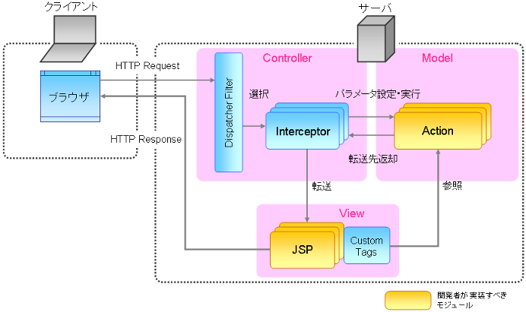

操作
Model

Database
Service
hibernate
（ORマッピング）

グリッドレイアウト
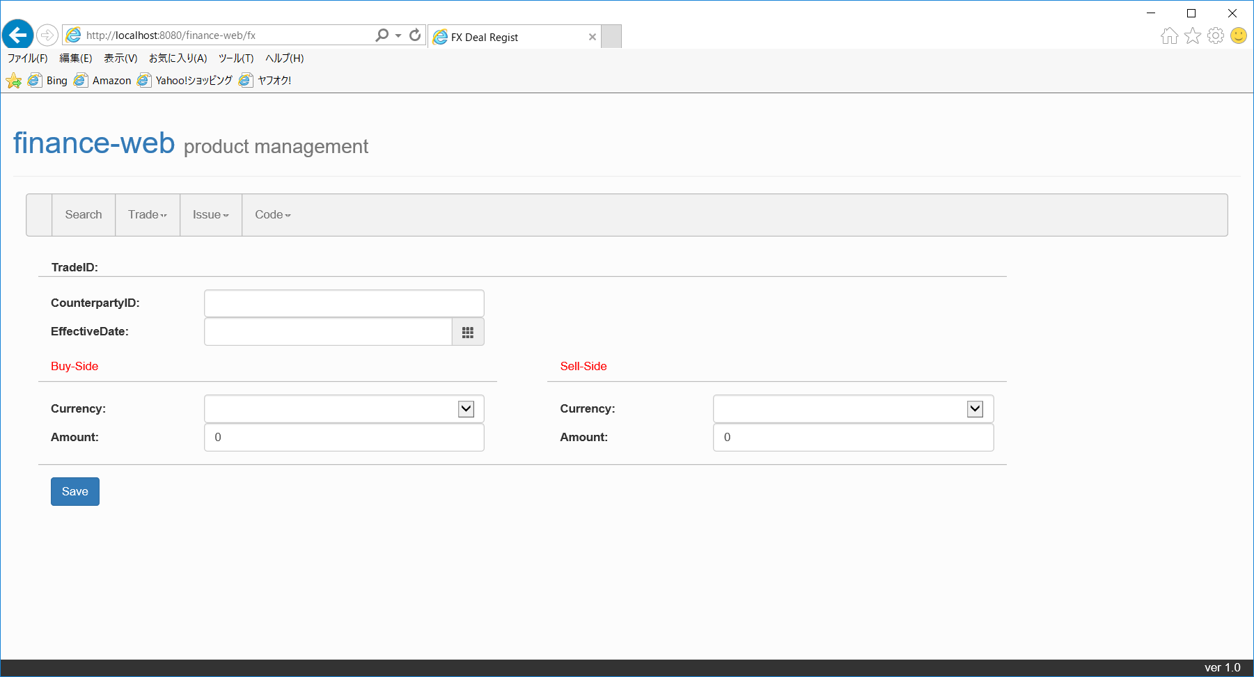

header

menu

div col-sm-6

body

div col-sm-12

div col-sm-4

div col-sm-8

div col-sm-10

div col-sm-12

footer

